Worksheet
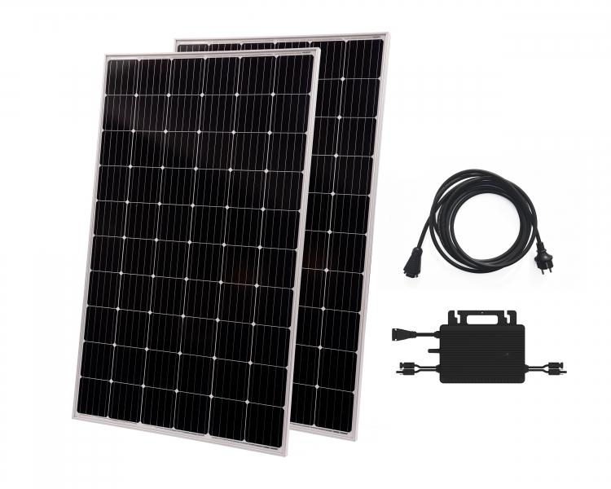
Technaxx Solar Balkonkraftwerk 600W WiFi TX-265

Artikelnummer | 5104 |  | VE | 10
EAN | 4260358126203 |  | Stück pro Palette | 10
Zollnummer | 85018000 |  | Lagen Pro Palette | 1

Abmessungen - Artikel
Länge(cm) | Breite(cm) | Höhe(cm) | Gewicht(g)
155.5 | 103.8 | 8 | 38000

Abmessungen - Artikelverpackung
Länge(cm) | Breite(cm) | Höhe(cm) | Leergewicht(g) | Gewicht(g) Artikel+Verpackung
159 | 107.4 | 10 | 2600 | 40950

Abmessungen - VE Karton (Masterkarton)
Länge(cm) | Breite(cm) | Höhe(cm) | Gewicht(g)
162.5 | 109.5 | 109 | 425000

Verpackung - Bestandteile
Rest Zubehör (g) | Papier/Pappe (g) | Styropor (g) | Kunstst. Hohlkörper(g) | Kunstst. Folien(g) | Materialverbunde (g)
0 | 10 | 200 | 0 | 0 | 0

Weiterführende Informationen
Technaxx Reseller Portal

